Delivery
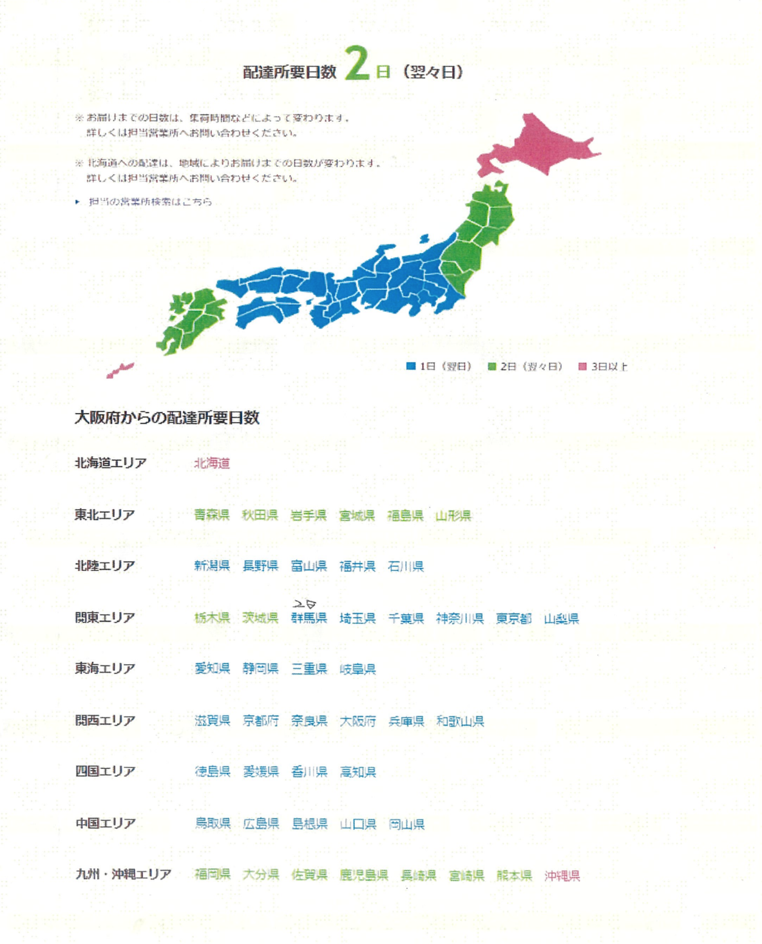
配送先 | 希望到着日 | 出荷予定日 | 配送日数 | 配送情報 | 配送日数（表示） | 配送日数（非表示）
飛騨市 |  | 配送先と配送日数確認 | 1 | 岐阜県飛騨市 |  | 1
 |  | 配送先と配送日数確認 | 0 |  |  | 0
 |  | 配送先と配送日数確認 | 0 |  |  | 0
 |  | 配送先と配送日数確認 | 0 |  |  | 0
 |  | 配送先と配送日数確認 | 0 |  |  | 0
 |  | 配送先と配送日数確認 | 0 |  |  | 0
 |  | 配送先と配送日数確認 | 0 |  |  | 0
 |  | 配送先と配送日数確認 | 0 |  |  | 0
 |  | 配送先と配送日数確認 | 0 |  |  | 0
 |  | 配送先と配送日数確認 | 0 |  |  | 0
 |  | 配送先と配送日数確認 | 0 |  |  | 0
 |  | 配送先と配送日数確認 | 0 |  |  | 0
 |  | 配送先と配送日数確認 | 0 |  |  | 0
 |  | 配送先と配送日数確認 | 0 |  |  | 0
 |  | 配送先と配送日数確認 | 0 |  |  | 0
 |  | 配送先と配送日数確認 | 0 |  |  | 0
 |  | 配送先と配送日数確認 | 0 |  |  | 0
 |  | 配送先と配送日数確認 | 0 |  |  | 0
 |  | 配送先と配送日数確認 | 0 |  |  | 0
 |  | 配送先と配送日数確認 | 0 |  |  | 0
 |  | 配送先と配送日数確認 | 0 |  |  | 0
 |  | 配送先と配送日数確認 | 0 |  |  | 0
 |  | 配送先と配送日数確認 | 0 |  |  | 0
 |  | 配送先と配送日数確認 | 0 |  |  | 0
 |  | 配送先と配送日数確認 | 0 |  |  | 0
 |  | 配送先と配送日数確認 | 0 |  |  | 0
 |  | 配送先と配送日数確認 | 0 |  |  | 0
 |  | 配送先と配送日数確認 | 0 |  |  | 0
 |  | 配送先と配送日数確認 | 0 |  |  | 0

場所 (2)
北海道 | 青森県 | 岩手県 | 宮城県 | 群馬県 | 埼玉県 | 東京都 | 千葉県 | 神奈川県 | 山梨県 | 福井県 | 長野県
 |  | 秋田県 | 福島県 | 栃木県 | 茨城県 |  |  | 新潟県 | 富山県 | 静岡県 | 愛知県
 |  | 山形県 |  |  |  |  |  |  | 石川県
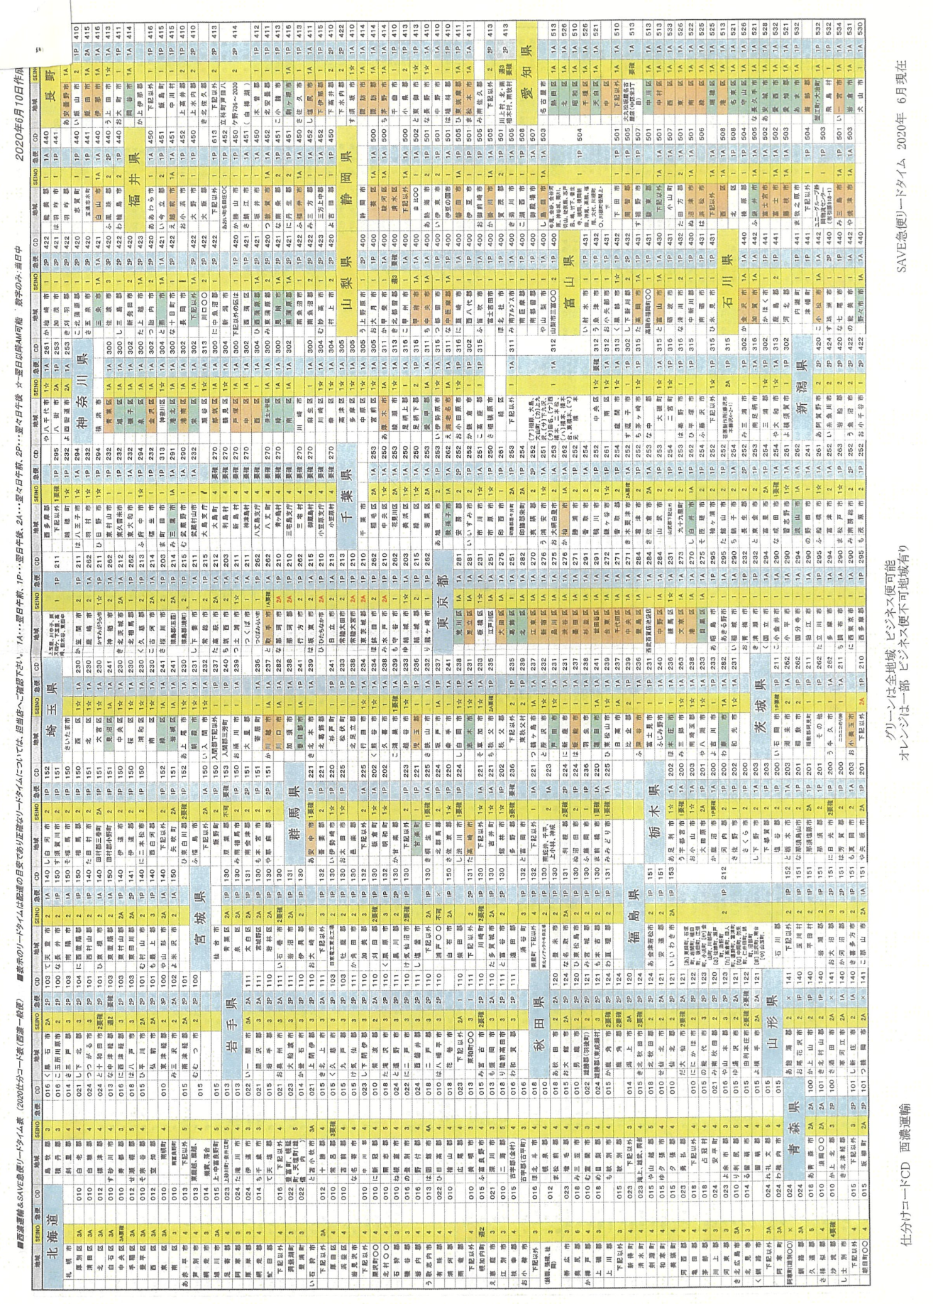

岐阜県 | 三重県 | 京都府 | 和歌山県 | 兵庫県 | 鳥取県 | 広島県 | 香川県 | 愛媛県 | 佐賀県 | 熊本県 | 鹿児島県
 | 滋賀県 | 奈良県 | 大阪府 |  | 岡山県 | 島根県 | 徳島県 | 福岡県 | 長崎県 | 大分県 | 沖縄県
 |  |  |  |  |  | 山口県 | 高知県 |  |  | 宮崎県
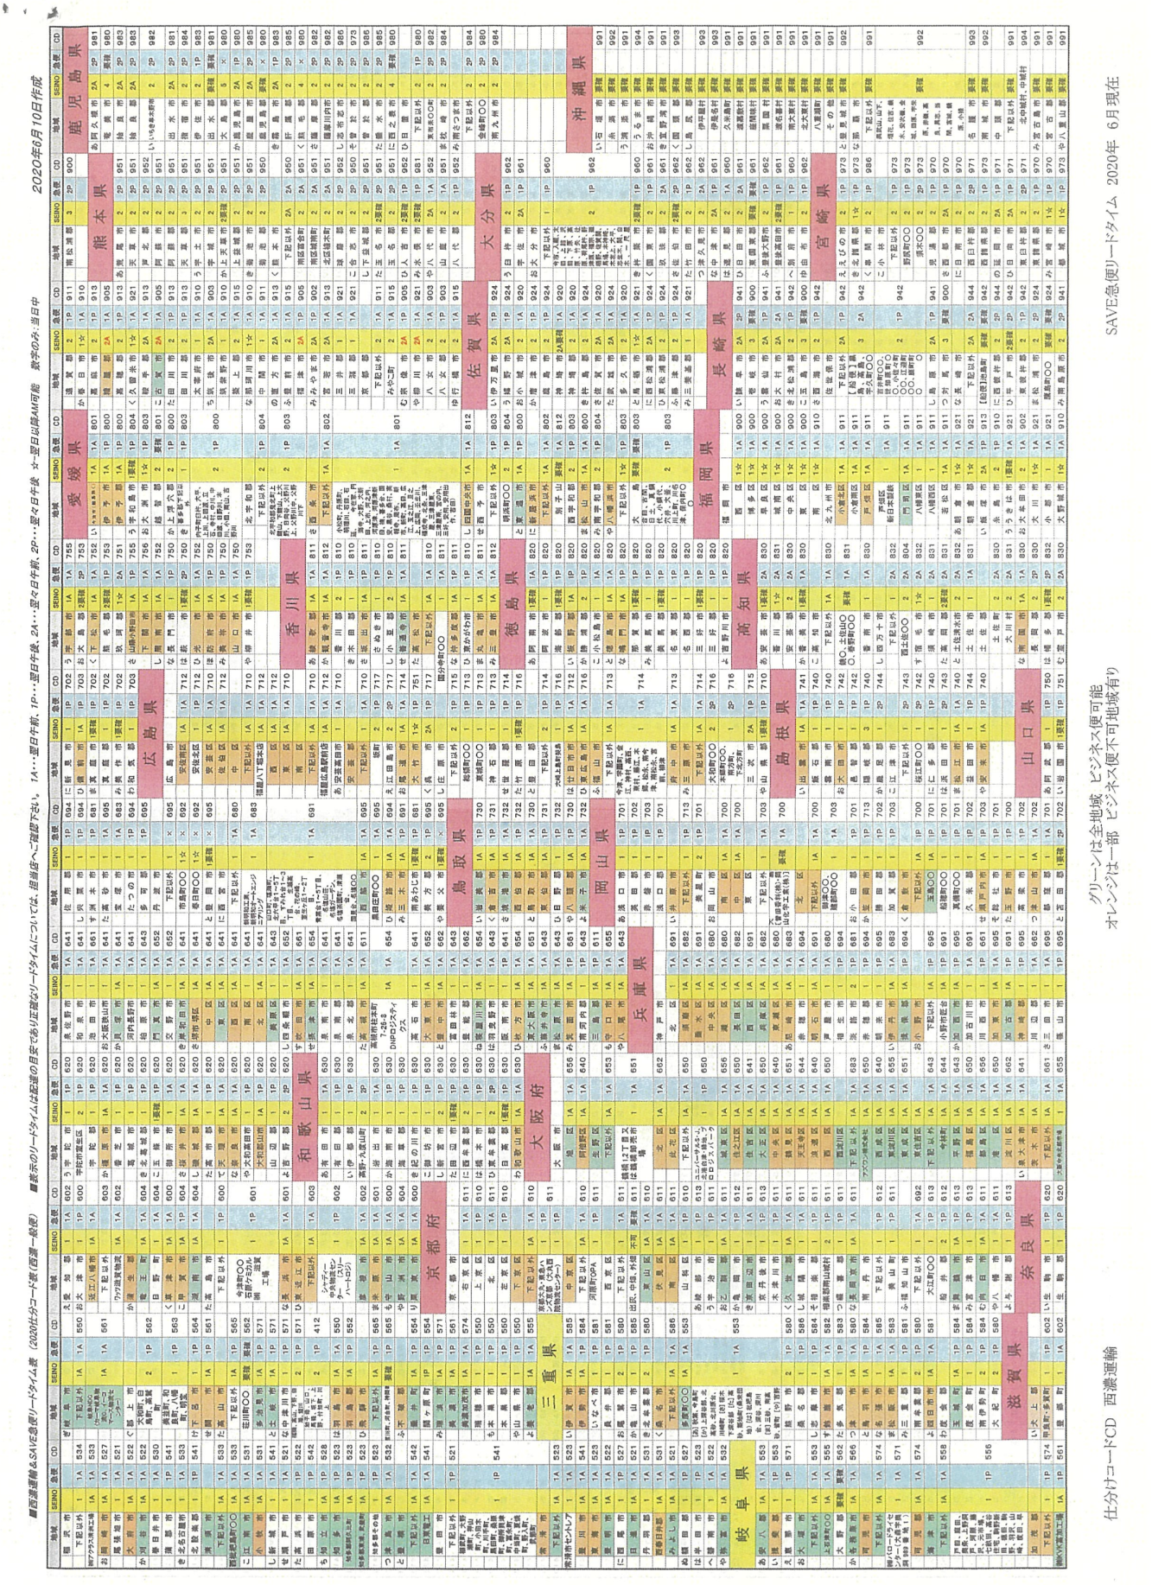

 |  |  |  |  | 根据您提供的图片（広島県部分），我去除了地名前面的五十音图排序假名，并整理了表格数据。

 |  |  |  |  | **注意：**
 |  |  |  |  | 1.**长文本区域**：福山市下方的长文本（今津、宇園町...）属于福山市的细分区域。
 |  |  |  |  | 2.**特定地点**：“福星八丁堀本店”、“福星広島駅前店”作为特定物流点单独列出。
 |  |  |  |  | 3.**模糊字迹**：“大崎上島町...”后的字迹较模糊，暂按“大崎上島町（特定区域）”处理。
 |  |  |  |  | 4.**最右侧列**：图片最右侧有一列数字（看似都是7），因被截断且信息不全，未列入表格，如需补充请核对原表。

 |  |  |  |  | 您可以直接复制下表粘贴到Excel中：

 |  |  |  |  |  |  |  |  |  |  |  | 根据您提供的图片（島根県部分），我去除了地名前面的五十音图排序假名，并整理了表格数据。 | 根据您提供的图片（山口県部分），我去除了地名前面的五十音图排序假名，并整理了表格数据。 | 根据您提供的图片（香川県、徳島県、高知県部分），我去除了地名前面的五十音图排序假名，并整理了表格数据。 | 根据您提供的图片（愛媛県部分），我去除了地名前面的五十音图排序假名，并整理了表格数据。

 |  |  |  |  |  |  |  |  |  |  |  | **注意：** | **注意：** | **注意：** | **注意：**
 |  |  |  |  |  |  |  |  |  |  |  | 1.**江津市**：图片中“江津市”后方单元格为空，其下方列出了“下記以外”和“桜江町OO”的细分数据。 | 1.**特殊标记**：“岩国市”、“萩市”、“柳井市”的SEINO列标注为“1要援”；“大島郡”、“熊毛郡”标注为“2要援”。 | 1.**高知县地名修正**：图片中“か香川郡”根据高知县行政区划及假名“か”推测应为“香美郡”（或旧香我美町区域），表中暂修正为“香美郡”。 | 1.**长文本区域**：图片中包含多个长串地名列表（如“内子町外、大平...”、“小松町、丹原町...”），这些通常是特定市町村的细分区域，我将其单独列为一行。
 |  |  |  |  |  |  |  |  |  |  |  | 2.**桜江町OO**：属于江津市的细分区域（原樱江町）。 | 2.**最右侧列**：图片最右侧有一列数字（看似都是7），因被截断且信息不全，未列入表格，如需补充请核对原表。 | 2.**长文本区域**：高知市下方的“桟、土佐山OO、春野町OO”属于高知市的细分区域。 | 2.**特殊标记**：“宇和島市”、“越智郡”、“別子山”、“大島”等标注了“要援”。
 |  |  |  |  |  |  |  |  |  |  |  |  |  | 3.**最右侧代码列**：图片中可见部分数字（如811,820等），已一并录入。 | 3.**模糊字迹**：第一行“い...”字迹较模糊，根据爱媛县行政区划及假名推测为“今治市”。
 |  |  |  |  |  |  |  |  |  |  |  | 您可以直接复制下表粘贴到Excel中： | 您可以直接复制下表粘贴到Excel中：
 |  |  |  |  |  |  |  |  |  |  |  |  |  | 您可以直接复制下表粘贴到Excel中： | 您可以直接复制下表粘贴到Excel中：

